Sheet
Tiêu đề | Nội dung | Ghi chú
Cài đặt | Dùng thẻ <script> trực tiếp
 | <!-- bản phát triển (development), bao gồm những cảnh báo hữu ích trong console --> <script src="https://cdn.jsdelivr.net/npm/vue/dist/vue.js"></script> <!-- bản production, được tối ưu về dung lượng và tốc độ --> <script src="https://cdn.jsdelivr.net/npm/vue"></script>

 | Cài bằng NPM
 | # latest stable $ npm install vue
Sử dụng
 | Dữ liệu hiển thị luôn được liên kết với data DOM khai báo bên dưới Có nghĩa là nếu có thay đổi data DOM bên dưới thì hiển thị bên trên cũng sẽ thay đổi theo → Reactive | // Chúng ta khởi tạo một object "data" var data = { a: 1 } // Object này được truyền vào một đối tượng Vue var vm = new Vue({ data: data }) // Truy xuất đến thuộc tính của đối tượng // trả về giá trị của object "data" đã khởi tạo vm.a == data.a // => true // Thay đổi thuộc tính của vm cũng // ảnh hưởng đến dữ liệu ban đầu vm.a = 2 data.a // => 2 // ... và ngược lại data.a = 3 vm.a // => 3 Object.freeze() ngăn không cho những thuộc tính sẵn có bị chỉnh sửa, cũng có nghĩa là hệ thống reactivity không thể theo dõi các thay đổi xảy ra.
 | Khai báo 1 object Vue như sau : var app = new Vue({ el: '#app', data: { message : 'abc', todos: [ { text: 'Học JavaScript' }, { text: 'Học Vue' }, { text: 'Xây dựng cái gì đó hay ho' } ] }, methods: { setMessage: function () { this.message = 'Time : ' + new Date().toLocaleString() } } })
 | Render 1 giá trị như sau : <div id="app"> {{ message }} </div>

 | Render áp dụng 1 hành động lên giá trị được gọi là directive <div id="app-3"> <span v-if="seen">Thoắt ẩn thoắt hiện</span> </div> <div id="app-4"> <ol> <li v-for="todo in todos"> {{ todo.text }} </li> </ol> </div> <div id="app-5"> <p>{{ message }}</p> <button v-on:click="setMessage">Reverse Message</button> </div> <div id="app-6"> <p>{{ message }}</p> <input v-model="message"> </div>

Biên soạn với các component
 | Xây dựng những ứng dụng quy mô lớn được tạo thành từ những phần tử nhỏ, độc lập, và thường là tái sử dụng được.

Đối tượng Vue
 | Khi khởi tạo một đối tượng Vue, bạn truyền vào một object options với các tùy chọn. Phần lớn bản hướng dẫn này sẽ mô tả cách sử dụng các tùy chọn đó để tạo ra behavior (hành vi) mong muốn. Bạn cũng có thể tham khảo danh sách đầy đủ các tùy chọn ở trang API.

Sơ đồ vòng đời
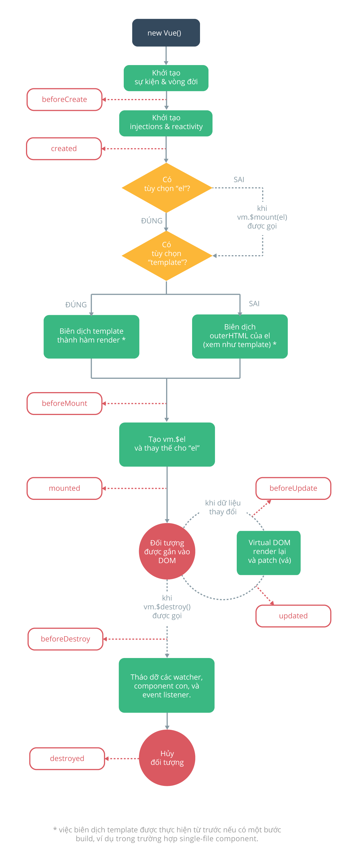

Cú pháp sử dụng template
 | Dạng văn bản (cú pháp mustache) | <span>Thông điệp: {{ msg }}</span>
 | Dạng HTML thuần túy | <p>Sử dụng cú pháp mustache: {{ rawHtml }}</p> <p>Sử dụng directive v-html: <span v-html="rawHtml"></span></p> Nội dung của thẻ span sẽ được thay thế bằng giá trị của thuộc tính rawHtml dưới dạng HTML thuần túy - tất cả các ràng buộc dữ liệu sẽ không được xử lí. Lưu ý rằng bạn không thể dùng v-html để viết template partial, vì Vue không phải là một template engine dựa trên chuỗi. Thay vào đó, hãy dùng component cho mục đích biên soạn và tái sử dụng UI.
 | Các thuộc tính HTML | Cú pháp mustache không dùng được bên trong các thuộc tính HTML. Thay vào đó, bạn hãy dùng directive v-bind <div v-bind:id="dynamicId"></div> <button v-bind:disabled="isButtonDisabled">Hòn Vọng Phu</button>
 | Sử dụng các biểu thức JavaScript | {{ number + 1 }} {{ ok ? 'YES' : 'NO' }} {{ message.split('').reverse().join('') }} <div v-bind:id="'list-' + id"></div>
 |  | Trường hợp không mustache không phải là biểu thức thì sẽ không hoạt động được <!-- đây là một khai báo, không phải biểu thức: --> {{ var a = 1 }} <!-- các lệnh quản lí luồng (flow control) cũng sẽ không hoạt động, thay vào đó bạn hãy dùng toán tử ba ngôi (ternary operator): --> {{ if (ok) { return message } }}
 | Dạng Directive | <p v-if="seen">Thoắt ẩn thoắt hiện</p> Ở đây, directive v-if sẽ thêm vào hoặc bỏ đi phần tử <p> dựa trên tính đúng sai của giá trị của biểu thức seen.
 |  | Một số directive có thể nhận vào một tham số, đánh dấu bằng một dấu hai chấm theo sau tên của directive. Ví dụ, directive v-bind được dùng để cập nhật động một thuộc tính HTML: <a v-bind:href="url"> ... </a> <a v-on:click="doSomething"> ... </a> Cú pháp rút gọn : <!-- cú pháp đầy đủ --> <a v-bind:href="url"> ... </a> <!-- cú pháp rút gọn: dùng dấu hai chấm --> <a :href="url"> ... </a> <!-- cú pháp đầy đủ --> <a v-on:click="doSomething"> ... </a> <!-- cú pháp rút gọn: dùng kí tự @ --> <a @click="doSomething"> ... </a>

Computed property và watcher
 | Computed property Biến tự động tính toán (Nếu các biến thành phần phụ thuộc có thay đổi thì computed property sẽ tự động cập nhật theo) Trường hợp không có thay đổi ở cách thành phần phụ thuộc thì kết quả giá trị sẽ được lấy từ cache khi có truy xuất Đối với bất kì logic nào phức tạp, bạn nên sử dụng computed property. | <div id="example"> <p>Thông điệp ban đầu: "{{ message }}"</p> <p>Thông điệp bị thay đổi tính toán (computed): "{{ modifyMessage }}"</p> </div> var vm = new Vue({ el: '#example', data:{ message: 'người đông bến đợi thuyền xuôi ngược' }, computed: { modifyMessage : function(){ return this.message + ' -> computed and change : ' + new Date().toLocaleString() } } })
 | Watch property Để quan sát và phản ứng (react) lại những thay đổi trên dữ liệu Thích hợp cho hầu hết các trường hợp, nhưng cũng có lúc cần tới những watcher tùy biến. Đó là lí do tại sao Vue cung cấp một cách khái quát hơn để phản ứng lại với việc thay đổi dữ liệu trong watch. Cách sử dụng này rất hữu ích khi bạn muốn thực hiện những tính toán không đồng bộ và tốn kém liên quan đến việc thay đổi dữ liệu. | Sử dụng trong các trường hợp sau : - Các hoạt động bất đồng bộ khi thay đổi dữ liệu - Giới hạn việc tính toán và gán trạng thái trung gian cho tới khi có được kết quả cuối cùng. - Các thiết lập giá trị ngay lập tức

 | Sự khác biệt giữa computed và watch : - Computed : theo dõi sự thay đổi của tất cả các thành phần được sử dụng trong lệnh computed nếu có thay đổi thì sẽ thực thi lại - Watch : theo dõi sự thay đổi của 1 biến xác định

Binding cho class và style
 | Binding class trong HTML | <div v-bind:class="{ active: isActive }"></div> <div class="static" v-bind:class="{ active: isActive, 'text-danger': hasError }"> </div> <div v-bind:class="classObject"></div> data: { classObject: { active: true, 'text-danger': false } }
 | Sử dụng cú pháp mảng | <p v-bind:class="classitem">Test</p> data: { classitem: { activeClass: true, errorClass: true } }
 | Sử dụng với các component | Quay lại sau

 | Binding cho inline style | Cách thức tương tự như bind class

 | Tự động thêm prefix | Chưa rõ

 | Hỗ trợ đa trình duyệt Với kĩ thuật này, Vue sẽ chỉ render ra giá trị trong mảng mà trình duyệt hỗ trợ. | <div v-bind:style="{ display: ['-webkit-box', '-ms-flexbox', 'flex'] }"></div>

Render theo điều kiện
 | V-if | <h1 v-if="ok">Mọi việc ổn cả</h1> <h1 v-else>Có gì đó sai sai</h1>

 | Nhóm điều kiện với v-if trên thẻ <template> | <template v-if="ok"> <h1>Anh chàng chăn lợn</h1> <p>Ơ này, Augustin thân mến ơi</p> <p>Mọi việc đều như ý, như ý, như ý</p> </template>

 | V-else Để được coi là hợp lệ, phần tử có v-else phải theo ngay sau một phần tử v-if hoặc v-else-if. | <div v-if="Math.random() > 0.5"> Tài </div> <div v-else> Xỉu </div>

 | V-else-if | <div v-if="type === 'A'">A</div> <div v-else-if="type === 'B'">B</div> <div v-else-if="type === 'C'">C</div> <div v-else-if="type === 'D'">D</div> <div v-else>Chiến Sĩ không thể nhớ nổi</div>

 | Điều khiển việc tái sử dụng phần tử với key Khi dùng key với giá trị độc nhất (unique), về căn bản bạn đang dặn Vue “xem hai phần tử này là hoàn toàn khác nhau và đừng dùng lại | <template v-if="loginType === 'username'"> <label>Username</label> <input placeholder="Nhập username" key="username-input"> </template> <template v-else> <label>Email</label> <input placeholder="Nhập địa chỉ email" key="email-input"> </template> Bây giờ thì hai phần tử <input> này sẽ được render lại từ đầu mỗi khi giá trị loginType được thay đổi. Lưu ý rằng các phần tử <label> vẫn được sử dụng lại vì không có thuộc tính key.

 | V-show Điểm khác biệt giữa v-show và v-if là phần tử được đánh dấu với v-show sẽ luôn luôn được render và chứa trong DOM; v-show chỉ bật tắt thuộc tính display của phần tử này. v-show không hỗ trợ thẻ <template> và cũng không hoạt động với v-else. | <h1 v-show="ok">Xin chào!</h1>

 | v-if và v-show – khi nào thì dùng Nói chung, v-if có phí tổn bật/tắt cao, còn v-show có phí tổn render cao. Vì thế, nếu bạn cần bật/tắt thường xuyên, hãy dùng v-show. Ngược lại, nếu điều kiện ít khi thay đổi trong suốt vòng đời của ứng dụng, hãy dùng v-if.

 | v-if dùng với v-for Khi dùng chung với v-if, v-for có độ ưu tiên cao hơn.

